Hoja1

Pedro RIOS MACIAS

08917, Badalona (Barcelona)
Tel +34 678 99 53 25

Email | riosmacias@gmail.com
CV WEB | https://cvpedrorios.netlify.app
Carnet de conducir A, B
Dispongo de Coche y Moto para desplazamiento

Actualmente estoy orientando, hacia el desarrollo de plataformas Front End.
Me interesa mucho poder seguir ampliando mis conocimientos y experiencia
en JS y en especial en React.js, ya que este framework ha revolucionado
mundo de la programación Front End.

ESTUDIOS

2020 | SEPE-fesmcugt | Curso de Desarrollo Web JSP, Servlet, Strut, Spring
 | JDBC, Hibernate. (On-Line)

2019 | UOC Curso de Desarrollo Back end en PHP, Drupal, Codeignter, Laravel

2018 | Curso SEO-SEM, Posicionamiento Web, Robots, Google Ads.
 | Centro de Estudios Tálde Formación, Carrer Valencia, 451, 08013 Barcelona

2017 | Grado Superior Desarrollo Aplicaciones WEB Front End / Back End
 | Centro de Estudios NetMind, Carrer Almogávares, 123, 08018 Barcelona

 | Desarrollo Aplicaciones Java
 | Centro de Estudios Tálde Formación, Carrer Valencia, 451, 08013 Barcelona

2014-2016 | Desarrollo Java, Programación Android, XML
 | CEPI-BASE, Carrer Balmes, 114, 08008 Barcelona

1990 | FP-II Informática de Gestión
 | Centro de Estudios Roca. Avd. Meridiana 263, 08027 Barcelona

IDIOMAS | Catalán y Español Nativos
 | Inglés Conocimientos A2

EXPERIENCIA LABORAL
2022 |  | Técnico Informático

 | Maquetación de Equipos, Configuración VPN (Para el Teletrabajo)
 | HelpDesk, Configuración Impresoras y Scanners, OneDrive, Outlook,
 | Active directory
 | Seguimiento incidencias con Software Remedy.

2020-2021 |  | Técnico Informático

 | Consultas Oracle (SQL)
 | Ofimática, Instalación y mantenimiento de PC `S i Redes
 | Diseño y Mantenimiento WEB.
 | Atención al Usuario (HelpDesk)
 | Instalación estaciones Teletrabajo, Helpdesk Uusarios Teletrabajo.
 | Herramientas de diseño y Fotografia Digital.

 |  | Desarrollo en Java, SCRIPT BASH
2018
 | DEC de la "Caixa" Desarrollo y Mantenimiento de los proyectos existentes
 | Lenguajes de programación: Java, Script Bash
 | Herramientas. Eclipse, SVN, Git

 |  | Soporte y Desarrollo
2014-2016
 | Help Desk usuarios Insitu y Modo Remoto
 | Maquetación de equipo informáticos
 | Colaboración en distintos proyectos de programación
 | Java, HTML, CSS, JS, PHP, MySql, Linux Centos.
 | Montaje de Servidores y cabinas de Discos

 |  | Coordinador Operaciones IBM
2010-2014
 | Coordinador Equipo Operadores 24x7
 | Implementación de horarios y turnos de trabajo
 | Monitorización de redes con Nagios.
 | Desarrollo e implementación de procedimientos habituales
 | de trabajos.
 | Diseño de Aplicaciones en Access para distintos clientes.
 | Control de Acceso CPD

COMPETENCIAS

Información obtenia de los servicios de competencia de |  |  | BARCELONA ACTIVA

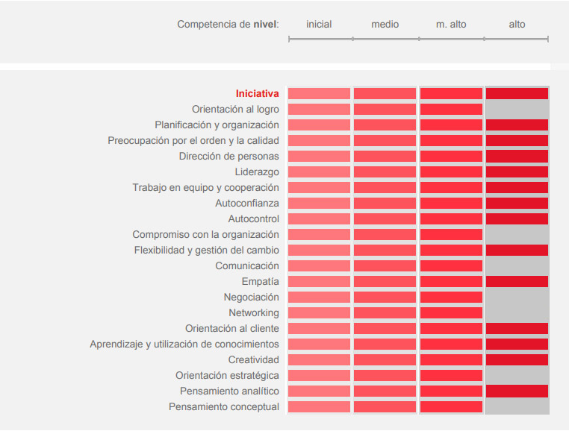

 |  | RGPD

Conforme a la normativa sobre protección de datos personales los datos facilitados.
Deberán ser introducidos en un fichero confidencial titularidad de la empresa que los
ha solicitado. Y como finalidad solo podrán usarse para la gestión SELECCIÓN de
PERSONAL.

Para ello cuenta Ud. Con mi consentimiento como base legal para este tipo de
tratamiento.

Este tratamiento ha sido otorgado al descargar mi CV desde mi WEB o como respuesta
a una solicitud telemática. (mail, teléfono, fax).

Así mismo se autoriza a la empresa solicitante a cede el CV a terceras empresas, con el
único objeto de poder valorar mi candidatura, en un proceso de selección de personal.

este CV puede quedar alojado en la base de datos de la empresa solicitante, y podrá
ser conservado como mínimo el tiempo que dure el proceso de selección y o no
más de 6 meses.

Pasado este periodo de tiempo el CV deberá ser borrado de cualquier base
telemática o archivo físico en el que se encuentre.

